LINEA 2
Estacion L2 | VN | EI | CB | CA | LO | LC

API1 + API2 | Cantidad | Cantidad | Cantidad | Cantidad | Cantidad | Cantidad
IC 693 MDL 655 (in) | 10 | 12 | 8 | 8 | 16 | 8
IC 693 MDL 931 (Out) | 4 | 6 | 4 | 4 | 6 | 2
IC 693 MDL 940 (Out) | 8 | 8 | 6 | 6 | 8 | 6

Total NO | 128 | 128 | 96 | 96 | 128 | 96
Total NC | 16 | 24 | 16 | 16 | 24 | 8
Total NO/C | 16 | 24 | 16 | 16 | 24 | 8

PLC ALSPA C80-35
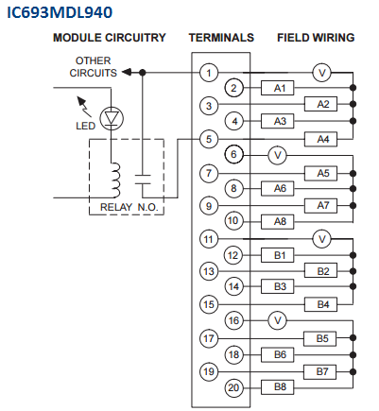
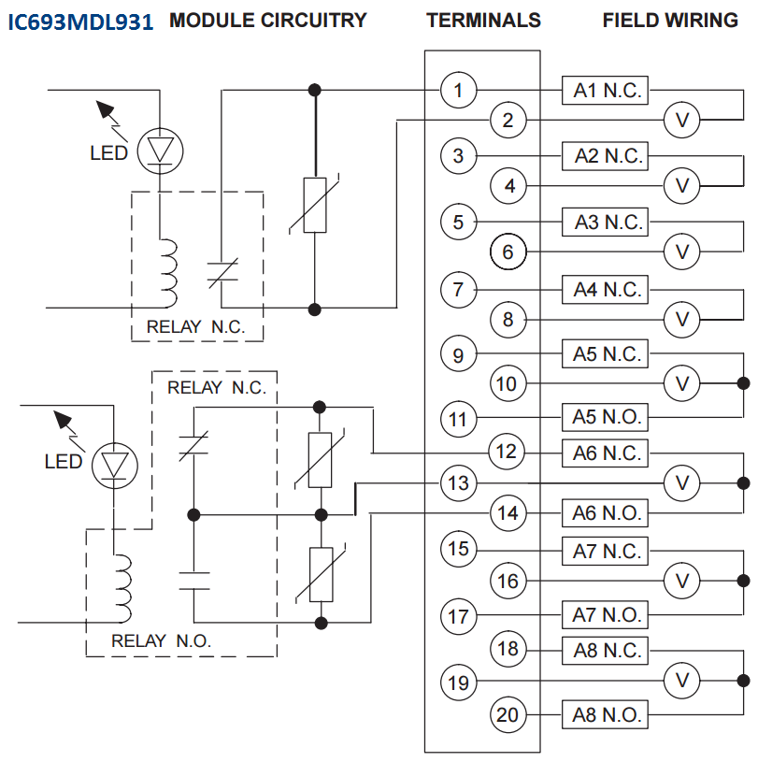
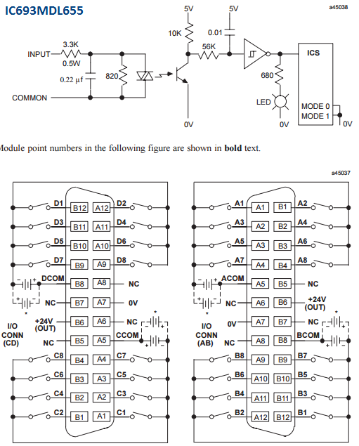

N/A
 | NO | NC | NO/C |  |  | NO | NC | NO/C
IC93MDL940 | 16 | 0 | 0 |  | IC693MDL931 | 0 | 4 | 4

LINEA 5
 | Estacion L5 | BQ | NA | ÑU | TSE | VV | LF

 | API1 + API2 | Cantidad | Cantidad | Cantidad | Cantidad | Cantidad | Cantidad
 | IC 693 MDL 655 (in) | 10 | 18 | 12 | 12 | 8 | 8
NC | IC 693 MDL 931 (Out) | 4 | 10 | 6 | 6 | 2 | 2
NO | IC 693 MDL 940 (Out) | 6 | 12 | 10 | 10 | 6 | 6

 | Total NO | 96 | 192 | 160 | 160 | 96 | 96
 | Total NC | 16 | 40 | 24 | 24 | 8 | 8
 | Total NO/C | 16 | 40 | 24 | 24 | 8 | 8

 | PLC ALSPA C80-35

N/A
 |  | NO | NC | NO/C |  |  | NO | NC | NO/C
 | IC93MDL940 | 16 | 0 | 0 |  | IC693MDL931 | 0 | 4 | 4

